Узб
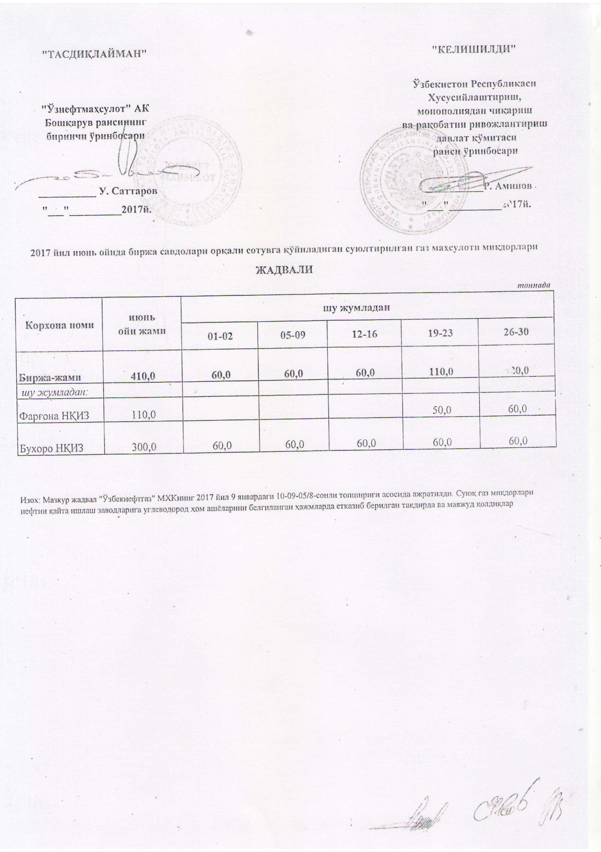
2017 йил июнь ойида биржа савдолари орқали сотувга қўйиладиган суюлтирилган газ маҳсулоти миқдорлари ЖАДВАЛИ
 |  |  |  |  |  | тоннада
Корхона номи | июнь ойи жами | шу жумладан
 |  | 01-02 | 05-09 | 12-16 | 19-23 | 26-30
Биржа-жами | 410.0 | 60.0 | 60.0 | 60.0 | 110.0 | 120.0
шу жумладан:
Фарғона НҚИЗ | 110.0 |  |  |  | 50.0 | 60.0
Бухоро НҚИЗ | 300.0 | 60.0 | 60.0 | 60.0 | 60.0 | 60.0

